Instrucțiuni_KVK
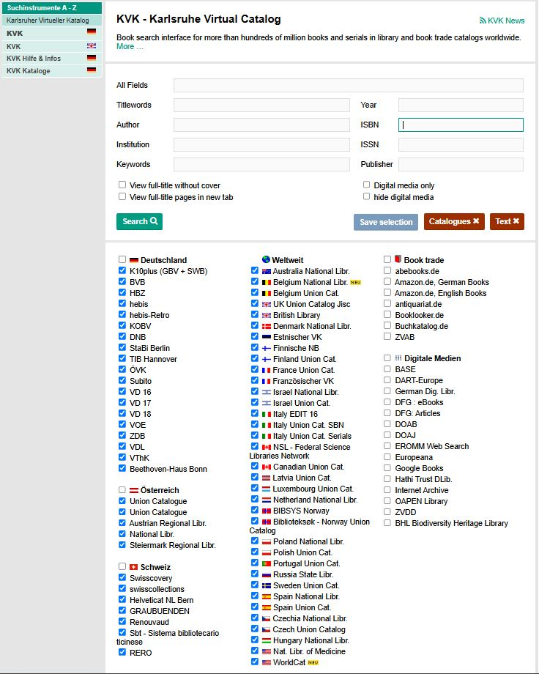
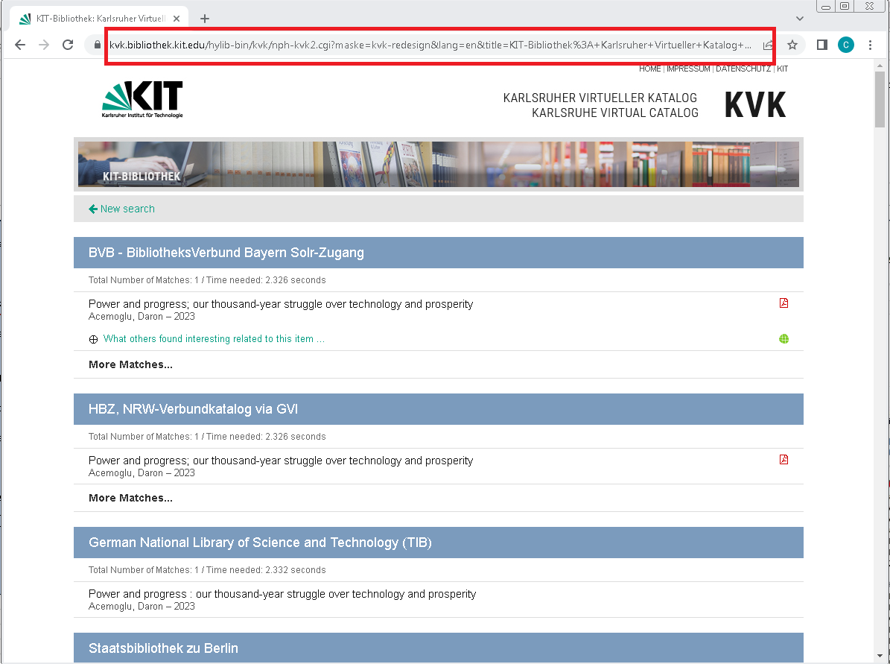
Instrucțiuni folosire catalog virtual KVK | Imaginea 1 | Imaginea 2
Coloana J a sheet-ului A5.3-IC2.3-stiinte.umaniste se completează cu URL-ul rezultat din căutarea codului ISBN al cărții de autor sau volumului colectiv raportat în biblioteca virtuală KVK. Mai jos sunt detaliați pașii necesari pentru obținerea unui link corect: 1. Accesarea link-ului: https://kvk.bibliothek.kit.edu/index.html?lang=en&digitalOnly=0&embedFulltitle=0&newTab=0 Acest pas va duce la motorul de căutare KVK ilustra în Imaginea 1. 2. Asigurarea că sunt bifate toate bibliotecile virtuale din primele două coloane, conform imaginii 1. Se omit categoriile Book trade și Digitale Medien. 3. Introducerea codului ISBN al cărții de autor sau volumului colectiv în căsuța corespunzătoare. 4. Apăsarea pe butonul Search. 5. Asigurarea că în urma căutării, materialul raportat apare în cel puțin 10 biblioteci. 6. Copierea adresei URL a rezultatelor căutării, conform Imaginii 2, în coloana J a sheet-ului A5.3-IC2.3-stiinte.umaniste, pe rândul corespunzător materialului raportat (carte de autor/ volum colectiv/ capitol în volum colectiv).

